platsikulud
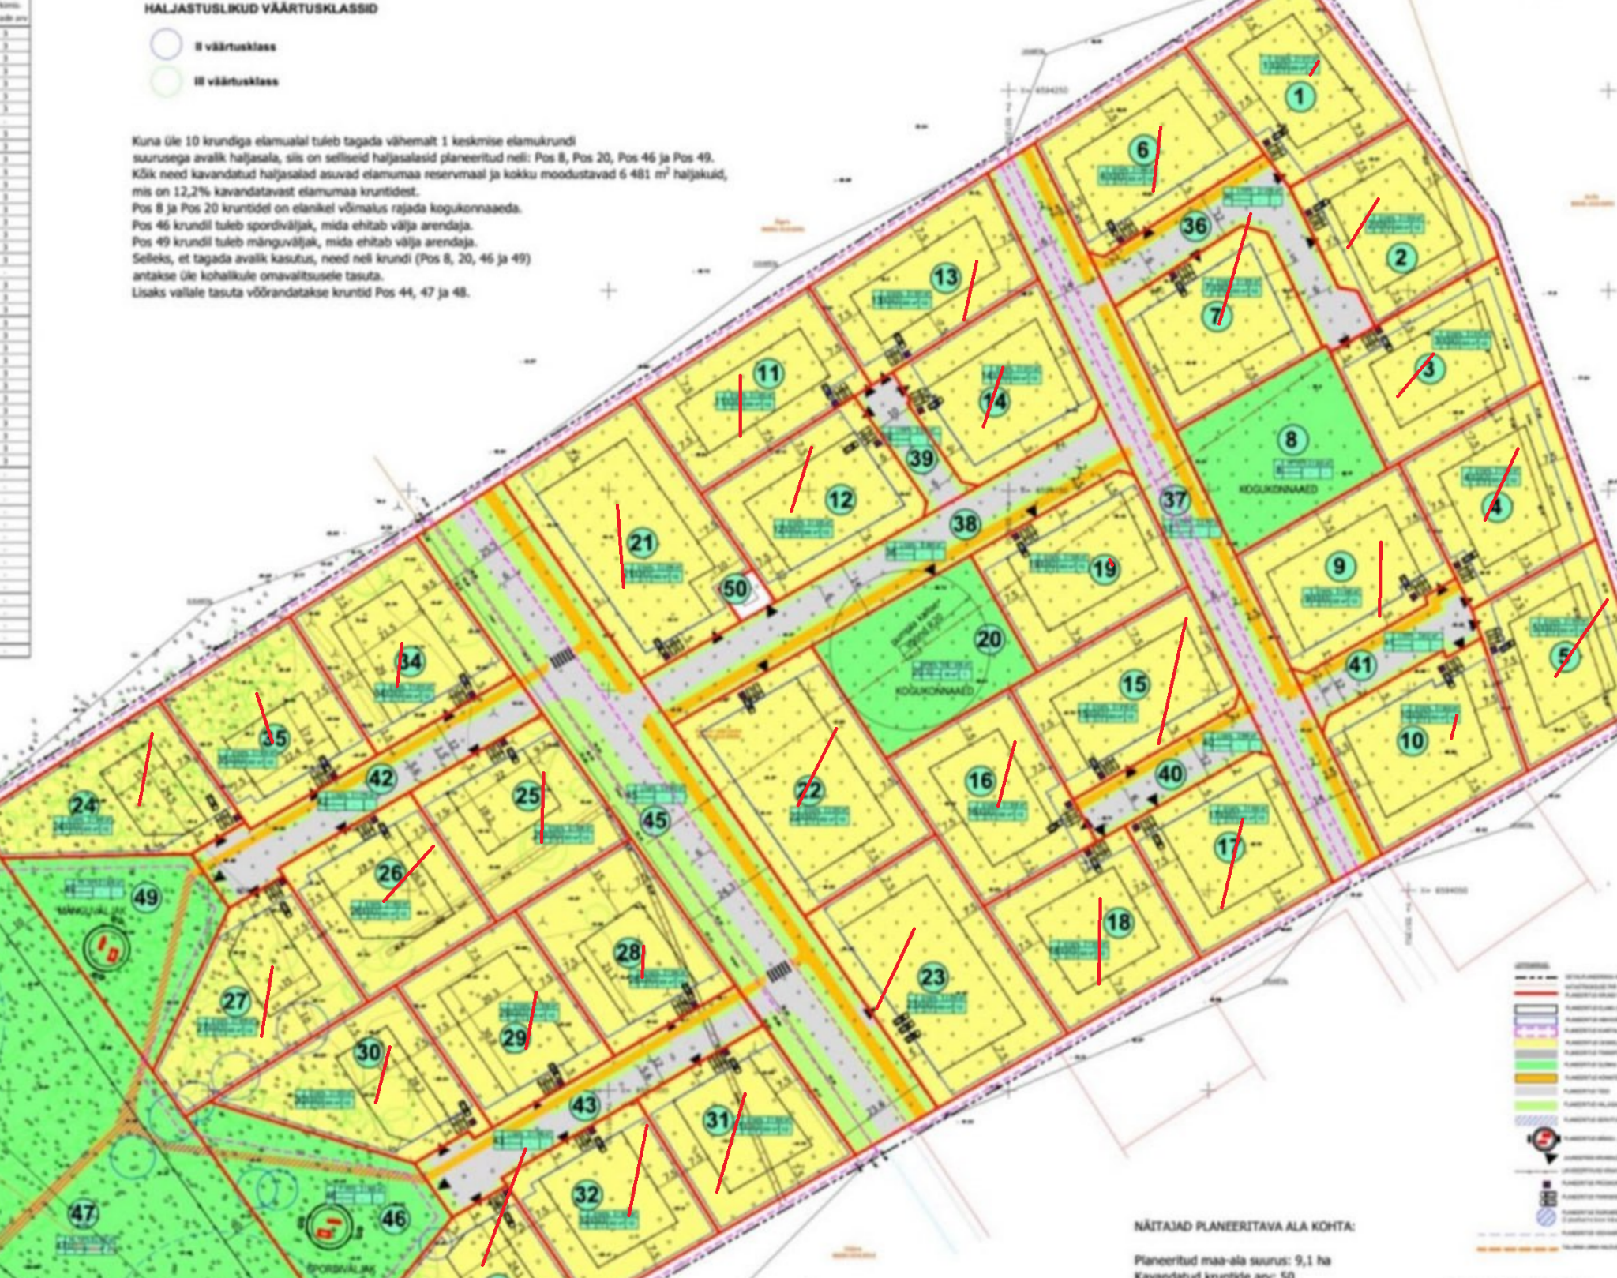
PLATSIKULUD |  |  |  | koef.kokku | #DIV/0!

Tööde lepinguline kestvus |  | kuud
Tööde kestvus |  | kuud | 10.00
 | Kululiik | M/ü | Maht | Ühiku hind | Maksumus | Kulugrupp kokku |  | Mihail kommentaar

8 | OBJEKTI KASUTUSKULUD |  |  |  |  | 149,500
 | Kontor/soojak (rent, transport) | kuu | 10 | 600.00 | 6,000 |  |  | 2280 | 190.00
 | Tööliste soojak (rent, transport) | kuu | 10 | 1,000.00 | 10,000 |  | 5 |  | 190.00
 | Käimlad (rent, transport) | kuu | 10 | 400.00 | 4,000 |  |  | 2280 | 190.00
 | Ajutised teed ja laoplatsid | kmpl | 2 | 10,000.00 | 20,000 |  |  | 3000
 | Infotahvlid | obj | 5 | 400.00 | 2,000 |  |  | 400
 | Piirdeaed | jm | 1,500 | 6.00 | 9,000 |  |  | 1500
 | Ehitiste kaitse - pindade katmised, avade sulgemised | kuu | 10 | 700.00 | 7,000 |  |  | 3000
 | Tööohutus (avade ja treppide piirded jms) | kuu | 10 | 700.00 | 7,000 |  |  | 5000
 | Ajutine vesi ja kanal | obj | 1 | 3,000.00 | 3,000 |  |  | 3000 | 3,000.00
 | Ehitusaegse elektrivarustuse väljaehitamine | obj | 2 | 5,000.00 | 10,000 |  |  | 3000 | 5,000.00
 | Tornkraana montaaž+ demont. + projekt | tk |  | 12,100.00 | - |  |  |  | 12,100.00
 | Autokraana tehnika lisaseadmete rent | kuu | 10 | 2,000.00 | 20,000 |  |  |  | 9,720.00
 | Objekti kasutusmaterjalid ja tarvikud | kuu | 10 | 500.00 | 5,000 |  |  | 3000 | 3,000.00
 | Ehitusaegne elektri tarbimine 1 kuu | kuu | 10 | 2,000.00 | 20,000 |  |  | 8400 | 1,000.00
 | Ehitusaegne vee ja kanalisatsioonitarbimine 1 kuu | kuu | 10 | 150.00 | 1,500 |  |  | 500 | 150.00
 | Ehitusaegne küte ja kuivatamine | kuu | 10 | 1,000.00 | 10,000 |  | 37 planeerimine | 10000 | 3,500.00
 | Transpordikulud | obj | 1 | 15,000.00 | 15,000 |  |  | 4000 | 0.00
9 | OBJEKTI ÜLDKULUD |  |  |  |  | 313,000
 | Palgakulu
 | Projektijuht x 2 | kuu | 10 | 8,000.00 | 80,000 |  |  | 36000
 | Insener/kvaliteedijuht x 1 (37 maja dokid) | kuu | 10 | 2,500.00 | 25,000 |  | auto prj | 4000
 | Objektijuht x 3 | kuu | 10 | 12,000.00 | 120,000 |  |  | 29000
 | Töödejuht | kuu |  | 2,800.00 | - |  | auto obj | 4000
 | Siseviimistluse töödejuht | kuu |  | 2,500.00 | -
 | Tööline (2 tk) | kuu |  | 4,000.00 | - |  |  | 10000
 | Sekretär | kuu |  | 1,500.00 | -
 | Kontorikulud | kuu | 10 | 300.00 | 3,000 |  |  | 3500
 | Varustuskulud | kuu | 10 | 450.00 | 4,500 |  |  | 2500
 | Proovid, katsetused, ülevaatused, mõõdistuse (geodeesia) | obj | 5 | 2,000.00 | 10,000 |  |  | 4000
 | Projekteerimine - tööprojekt | obj | 1 |  | -
 | Objekti valve (andurvalve) + paigaldus 1,3 km | kuu | 10 | 1,300.00 | 13,000 |  | valve+emta | 5400
 | Objekti ruumide korrashoid | kuu | 10 | 100.00 | 1,000
 | Ehitise koristus, ehitusprahi utiliseerimine | kuu | 10 | 1,500.00 | 15,000 |  |  | 7000
 | Lõppkoristus 130m2x 37 | m2 | 4,900 | 5.00 | 24,500 |  |  | 4500
 | Kindlustused | obj | 1 | 5,000.00 | 5,000 |  | ??
 | Objekti kindlustus |  |  |  | -
 | CAR kindlustus | obj | 1 | 12,000.00 | 12,000 |  | ?? | 2500
 | Ehitustegevuse vastutuskindlustus | obj |  |  | -
 | Muud kindlustused | obj |  |  | -
 | Ehitusobjekti tagatised |  |  |  | -
 | Teostusgarantii, 10% | obj |  | 7,000.00 | -
 | Garantiiaja tagatis, 2% | obj |  | 2,500.00 | -
 | Ettemaksu garantii, 10% | obj |  |  | - |  | järelvalve | 13000
 | Objekti finantseerimise kulud | obj |  |  | - |  | Tänava sulgemine / parkimine | 10000
 | järelvalve | obj | 1 | 25,000 | 25,000

 | ÜLDKULUD KOKKU |  |  | Objekti platsikulud kokku EUR: | 487,500.00 | 462,500
KASUM/KAHJUM
EHITUS |  | % | 0.0% | 0.00 | 0.00
 |  |  |  | Kasum/kahjum kokku EUR: | 0.00 | 0.00
ETTEVÕTTE ÜLDKULUD
KONTOR |  | % | 0.0% | 0.00 | 0.00 | #DIV/0!
 |  |  |  | Ettevõtte üldkulud kokku EUR: | 0.00
 |  |  |  | Platsikulud,kasum,üldkulud kokku EUR: | 487,500.00 |  |  | 184760

 | Nullhind | Platsikulud | Üldkulud | Kasum | Ehitustööde maksumus
Ehitus kokku: | 0.00 | 487,500.00 | 0.00 | 0.00 | 487,500.00 | - | -487,500.00
eur/m2 müüdav | 0
 |  |  |  |  | 1,739.10 | nm2
Nimetus | Eelarve kokku , eur | majade arv | 33 |  | 280.32 | eur/nm2

majade ehitus 10 kuud | 0.0
platsikulud | 487500.0
välisosa imatra elektriprojekt | 334594.0
viimsi valla makse ukse eest | 82500.0
muu kommuniktastioonid | 780000.0
Riiga transport | 165000.0
Eelarve kokku ehitus | 1849594.0

 | Логистика из Риги панелевозы 4 рейса x750 евро. И три рейса пустотки x 550 евро. Итого ~ 5к за коробку

Unico
2024 | uus hind
ridakas 100 m2 | 1650 eur / m2
ridakas 111 m2 / Vagiff | 1600 eur / m2
ridakas 125 m2 | 1450 eur / m2
ridakas 140 m2 | 1370 eur / m2

ridakas 111 m2 / + jahutus , vertikaalne maakütte | 1700 eur / m2

eramu 150 m2 1 korrus Vagiff / Viimsi village | 1800 eur / m2

DP 33 maja

